香港REITS好价格
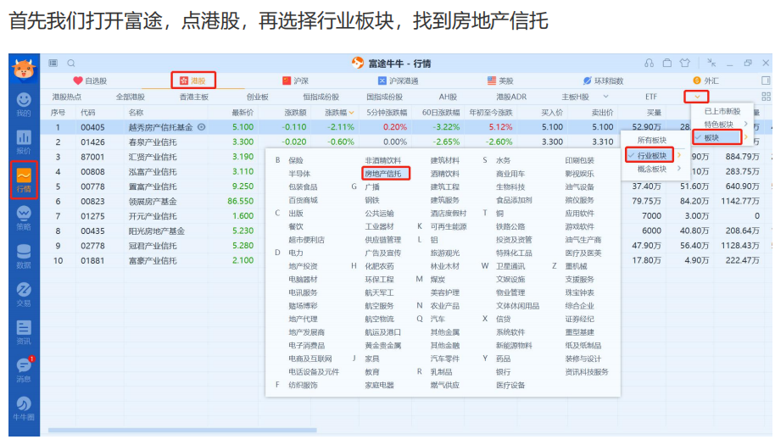

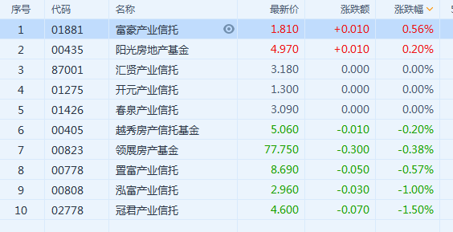

第一题：香港REITS的价格 香港REITS平均动态分红率合理波动之间：5%-10%。
香港REITS的买入的2个标准： 1、平均动态分红率大于10%。2、目标REITS分红率大于10%。
序号 | 代码 | 名称 | 最新价格 | TTM股息 | 标准分红率 | 好价格 | 目标REITS分红率% | 买进时期
1 | 01881 | 富豪产业信托 | 1.810 | 0.144 | 10% | 1.44 | 7.96 | 不适合
2 | 00435 | 阳光房地产基金 | 4.970 | 0.273 | 10% | 2.73 | 5.49 | 不适合
3 | 87001 | 汇贤产业信托 | 3.180 | 0.2484 | 10% | 2.484 | 7.81 | 不适合
4 | 01275 | 开元产业信托 | 1.300 | 0.0948 | 10% | 0.948 | 7.29 | 不适合
5 | 01426 | 春泉产业信托 | 3.090 | 0.172 | 10% | 1.72 | 5.57 | 不适合
6 | 00405 | 越秀房产信托基金 | 5.060 | 0.3129 | 10% | 3.129 | 6.18 | 不适合
7 | 00823 | 领展房产基金 | 77.750 | 2.8202 | 10% | 28.202 | 3.63 | 不适合
8 | 00778 | 置富产业信托 | 8.690 | 0.5107 | 10% | 5.107 | 5.87 | 不适合
9 | 00808 | 泓富产业信托 | 2.960 | 0.1823 | 10% | 1.823 | 6.16 | 不适合
10 | 02778 | 冠君产业信托 | 4.600 | 0.2696 | 10% | 2.696 | 5.86 | 不适合
 |  |  |  |  | 平均动态分红率 |  | 6.182
当所有REITS平均动态分红率小于5%的时候就是卖出的时候。
当某只REITS旗下核心物业不在有竞争力的时候

